Description
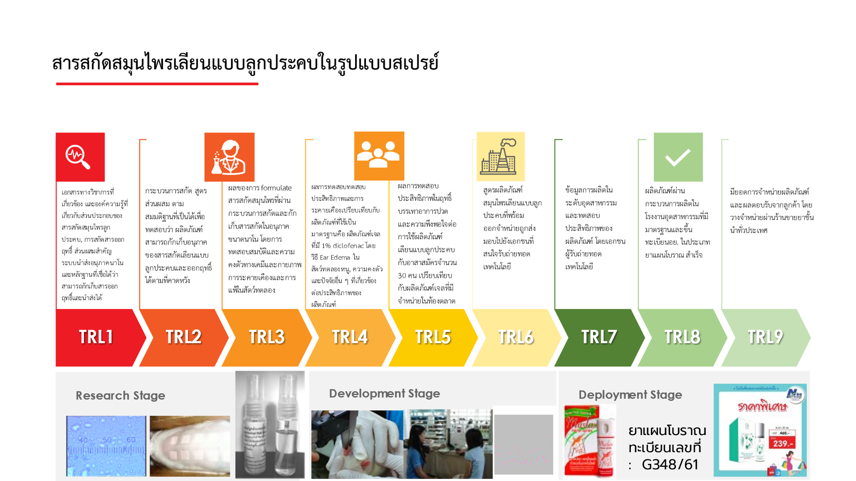
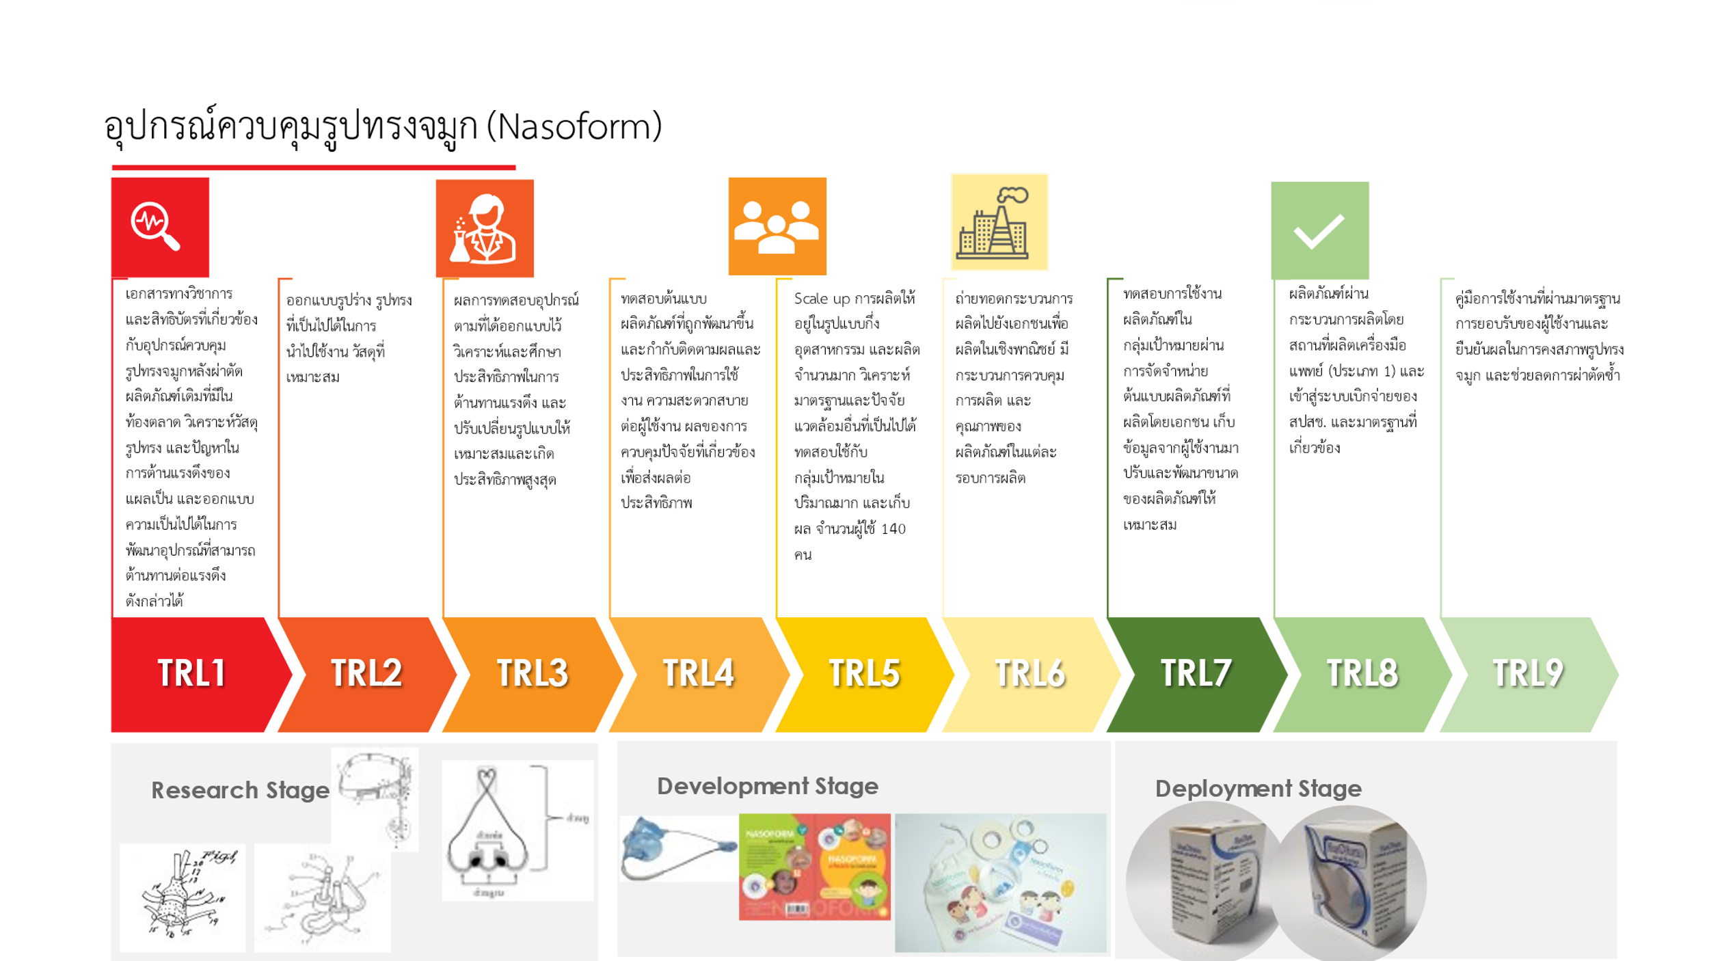
summarized table outlining the Technology Readiness Level (TRL) evaluation criteria specifically for herb extraction in cosmetic research, along with the data scope and example data required at each level: (** without Emerging Technology criteria)
 |  |  | การสกัดสารออกฤทธิ์ Active Ingrediat Extraction
TRL Level | Description | คำอธิบาย | Data Scope | ข้อมูลที่จำเป็นในการผ่าน Level | Example Data Required | สารสกัดสมุนไพรเลียนแบบลูกประคบในรูปแบบสเปรย์ | อุปกรณ์ควบคุมรูปทรงจมูก
TRL 1 | Basic principles observed | สรุป รวบรวม หลักการพื้นฐาน เอกสารทางวิชาการ สิ่งบ่งชี้ ที่ทำให้เกิดข้อสังเกตุ แนวโน้ม อันนำไปสู่การพัฒนาสมมติฐาน | Literature, prior research on herb extraction, identification of target compounds | การทบทวน บทความทางวิชาการ วรรณกรรม หลักฐานที่สนับสนุน เกี่ยวกับการสกัดสารสกัดจากสมุนไพรที่ใกล้เคียง หรือกระบวนการที่ใกล้เคียง ที่มีโอกาสเป็นไปได้ ที่จะส่งผลให้เกิดข้อดีหรือแก้ปัญหาการสกัดสารออกฤทธิ์ได้ตามที่คาดหวัง | N/A | เอกสารทางวิชาการที่เกี่ยวข้อง และองค์ความรู้ที่เกี่ยวกับส่วนประกอบของสารสกัดสมุนไพรลูกประคบ, การสกัดสารออกฤทธิ์ ส่วนผสมสำคัญ เทคโนโลยีการนำส่งสารออกฤทธิ์ในระดับนาโน วิเคราะห์ความเป็นไปได้ในการนำส่งสารออกฤทธิ์ที่สามารถช่วยแก้ไขปัญหา ฯลฯ | เอกสารทางวิชาการ และสิทธิบัตรที่เกี่ยวข้องกับอุปกรณ์ควบคุมรูปทรงจมูกหลังผ่าตัด ผลิตภัณฑ์เดิมที่มีในท้องตลาด วิเคราะห์วัสดุ รูปทรง และปัญหาในการต้านแรงดึงของแผลเป็น และออกแบบความเป็นไปได้ในการพัฒนาอุปกรณ์ที่สามารถต้านทานต่อแรงดึงดังกล่าวได้
TRL 2 | Technology concept formulated | กำหนด กรอบหลักการ กรอบการทำงาน สมมติฐาน ที่ถูกพัฒนาขึ้น สำหรับเทคโนโลยีที่นำเสนอ ซึ่งมีข้อมูลความเป็นไปได้ และผลกระทบที่จะเกิดขึ้นจากผลงานตามสมมติฐาน | Formulation of extraction methods, identification of suitable solvents | ข้อมูลกรอบแนวทางดำเนินการ เพื่อให้เกิดผลตามที่คาดหวัง เช่น การระบุสมุนไพรเป้าหมาย เลือกวิธีการสกัด กรอบปัจจัยที่น่าจะเป็นไปได้ สูตร แนวทางการทดสอบเพื่อยืนยันผล ฯลฯ | N/A | ออกแบบสูตร ส่วนผสม และกระบวนการในการผลิตผลิตภัณฑ์และพัฒนาตามกระบวนการออกแบบและวิจัย | ออกแบบรูปร่าง รูปทรงที่เป็นไปได้ในการนำไปใช้งาน วัสดุที่เหมาะสม
TRL 3 | Proof of concept | การพิสูจน์สมมติฐาน(ผลการทดลอง ทดสอบ) เพื่อยืนยันการทำงาน สำหรับเทคโนโลยีที่นำเสนอ ในประเด็นหลักที่นำเสนอ(ผลทดสอบเบื้องต้น เพื่อยืนยันสมมติฐาน) (MVP,minimum viable product) | Analytical studies on herb extraction, identification of optimal extraction parameters | ผลการศึกษาความเป็นไปได้ในการสกัดสมุนไพรเป้าหมาย ด้วยการสกัดตามสมมติฐาน โดยระบุปัจจัยและสภาวะในกระบวนการสกัดเพื่อให้ได้สารสำคัญ การทดลองสูตรเบื้องต้น ตามที่ระบุไว้ใน TRL ระดับก่อนหน้า เพื่อทวนสอบ ว่าสารสกัดจากสมุนไพรได้ผลตามที่คาดหวังหรือไม่อย่างไร | Preliminary extraction yield data, solvent optimization results | ผลของการ formulate สารสกัดสมุนไพรที่ผ่านกระบวนการสกัดและกักเก็บสารสกัดในอนุภาคขนาดนาโน โดยการทดสอบสมบัติและความคงตัวทางเคมีและกายภาพ ประสิทธิภาพในการนำส่งสารสำคัญ การระคายเคืองและการแพ้ในสัตว์ทดลอง | ผลการทดสอบอุปกรณ์ตามที่ได้ออกแบบไว้ วิเคราะห์และศึกษาประสิทธิภาพในการต้านทานแรงดึง และปรับเปลี่ยนรูปแบบให้เหมาะสมและเกิดประสิทธิภาพสูงสุด
TRL 4 | Technology validated in lab | ผลการทดสอบ วิเคราะห์คาดการณ์ เทคโนโลยีที่ได้รับการยืนยันผลตามสมมติฐาน ในการทำงานระดับห้องปฏิบัติการ ภายใต้ปัจจัยสภาวะต่างๆ ในห้องปฏิบัติการ | Lab-scale extraction experiments, evaluation of herb extract stability | การทดลองในห้องปฏิบัติการ เพื่อทดสอบความเสถียรหรือความคงตัวและประสิทธิภาพของกระบวนการสกัดสารสกัดจากสมุนไพร หรือสูตรในการผลิตเป็นผลิตภัณฑ์ | Lab-scale extraction data, stability analysis results | ผลการทดสอบทดสอบประสิทธิภาพและการระคายเคืองเปรียบเทียบกับผลิตภัณฑ์ที่ใช้เป็นมาตรฐานคือ ผลิตภัณฑ์เจลที่มี 1% diclofenac โดยวิธี Ear Edema ในสัตว์ทดลองหนู | ทดสอบต้นแบบผลิตภัณฑ์ที่ถูกพัฒนาขึ้นและกำกับติดตามผลและประสิทธิภาพในการใช้งาน ความสะดวกสบายต่อผู้ใช้งาน ผลของการควบคุมปัจจัยที่เกี่ยวข้องเพื่อส่งผลต่อประสิทธิภาพ
TRL 5 | Technology validated in relevant environment | เทคโนโลยีที่ได้รับการยืนยันผลตามสมมติฐาน ในการทำงานระดับห้องปฏิบัติการ ภายใต้ปัจจัยสภาวะแวดล้อมคล้ายการทำงานจริง | Scale-up extraction studies, investigation of herb extract performance in cosmetic formulations | การศึกษากระบวนการสกัดให้อยู่ในระดับที่สูงขึ้น (Scale-up) , สูตรที่เหมาะสมสำหรับการนำสารสกัดจากสมุนไพรเป็นส่วนผสมของผลิตภัณฑ์ และการทดสอบความพึงพอใจจากผู้ใช้งาน | Pilot-scale extraction data, formulation compatibility results | ผลการทดสอบประสิทธิภาพในฤทธิ์บรรเทาอาการปวด และความพึงพอใจต่อการใช้ผลิตภัณฑ์เลียนแบบลูกประคบกับอาสาสมัครจำนวน 30 คน เปรียบเทียบกับผลิตภัณฑ์เจลที่มีจำหน่ายในท้องตลาด | Scale up การผลิตให้อยู่ในรูปแบบกึ่งอุตสาหกรรม และผลิตจำนวนมาก วิเคราะห์มาตรฐานและปัจจัยแวดล้อมอื่นที่เป็นไปได้ ทดสอบใช้กับกลุ่มเป้าหมายในปริมาณมาก และเก็บผล จำนวนผู้ใช้ 140 คน
TRL 6 | Technology demonstrated in a relevant prototype | เทคโนโลยีที่นำเสนอได้ถูกจัดทำควบรวมกับต้นแบบที่มีลักษณะเหมือนสิ่งส่งมอบ(ผลิตภัณฑ์ที่ออกจำหน่าย) สามารถทำการสาธิตการทำงานได้ผล สามารถวิเคราะห์และทำนายได้ | Development of a prototype extraction system, optimization of extraction efficiency | กระบวนการสกัดและการทดสอบขนาดกลาง, การประเมินประสิทธิภาพของครีมบำรุงมือที่ครบถ้วน | Prototype extraction data, comparison with conventional methods | สูตรผลิตภัณฑ์สมุนไพรเลียนแบบลูกประคบที่พร้อมออกจำหน่ายถูกส่งมอบไปยังเอกชนที่สนใจรับถ่ายทอดเทคโนโลยี | ถ่ายทอดกระบวนการผลิตไปยังเอกชนเพื่อผลิตในเชิงพาณิชย์ มีกระบวนการควบคุมการผลิต และคุณภาพของผลิตภัณฑ์ในแต่ละรอบการผลิต
TRL 7 | System prototype demonstration in an operational environment | การสาธิตของระบบต้นแบบที่มีลักษณะเหมือนสิ่งส่งมอบ สามารถทำงานในสภาพแวดล้อมคล้ายการใช้งานจริง | Testing extraction system in a cosmetic production setting, evaluation of scalability and process integration | ทดสอบกระบวนการสกัดในสายการผลิตครีมบำรุงมือ, การผลิตครีมมือขนาดใหญ่, ประเมินความเป็นไปได้ในการผลิตเชิงอุตสาหกรรมและกระบวนการสกัดสามารถใช้ได้ในสายการผลิตจริง | Production-scale extraction data, compatibility with existing cosmetic manufacturing processes | ข้อมูลการผลิตในระดับอุตสาหกรรมและทดสอบประสิทธิภาพของผลิตภัณฑ์ โดยเอกชนผู้รับถ่ายทอดเทคโนโลยี | ทดสอบการใช้งานผลิตภัณฑ์ในกลุ่มเป้าหมายผ่านการจัดจำหน่ายต้นแบบผลิตภัณฑ์ที่ผลิตโดยเอกชน เก็บข้อมูลจากผู้ใช้งานมาปรับและพัฒนาขนาดของผลิตภัณฑ์ให้เหมาะสม
TRL 8 | Actual system completed and qualified | ระบบจริง-ผลิตภัณฑ์เสร็จสมบูรณ์ และผลิตภัณฑ์ผ่านการรับรอง ด้านคุณภาพ/มาตรฐานที่เกี่ยวข้อง | Full-scale extraction system development, validation of extraction process robustness | กระบวนการสกัดและสูตรในการผลิตผลิตภัณฑ์ที่สมบูรณ์, กระบวนการควบคุมคุณภาพ | Comprehensive extraction data, quality control parameters | ผลิตภัณฑ์ผ่านกระบวนการผลิตในโรงงานอุตสาหกรรมที่มีมาตรฐานและขึ้นทะเบียนอย. ในประเภทยาแผนโบราณ สำเร็จ | ผลิตภัณฑ์ผ่านกระบวนการผลิตโดยสถานที่ผลิตเครื่องมือแพทย์ (ประเภท 1) และเข้าสู่ระบบเบิกจ่ายของ สปสช. และมาตรฐานที่เกี่ยวข้อง
TRL 9 | Actual system proven in operational environment | ระบบจริงที่ผ่านการรับรอง ได้รับการพิสูจน์การใช้งานในสภาพแวดล้อมการใช้งานจริง | Successful integration of extraction technology into cosmetic production, commercialization of herb-based cosmetic products | การผลิตครีมบำรุงมือที่ใช้สารสกัดจากสมุนไพร, การตอบรับจากตลาดและข้อมูลการขาย | Real-world production data, market feedback, regulatory compliance | มียอดการจำหน่ายผลิตภัฑณ์และผลตอบรับจากลูกค้า โดยวางจำหน่ายผ่านร้านขายยาชั้นนำทั่วประเทศ | คู่มือการใช้งานที่ผ่านมาตรฐาน การยอบรับของผู้ใช้งานและยืนยันผลในการคงสภาพรูปทรงจมูก และช่วยลดการผ่าตัดซ้ำ

